Information
JUNICUPEN UDDEVALLA 6 - 7JUNI 2026 |  |  |  | 2026-05-17
Äntligen är det återigen dags för Junicupen, och i år på nytt spelområde på Gustavsberg där matcherna spelas på gräs
Hela spelschemat och information finns på https://junicupen.se/

LAGINDELNING
Vi har valt att anmäla två lag till Junicupen iår, ett lag 2017 och ett lag 2018.
Speltiden är 2 x 10 min.

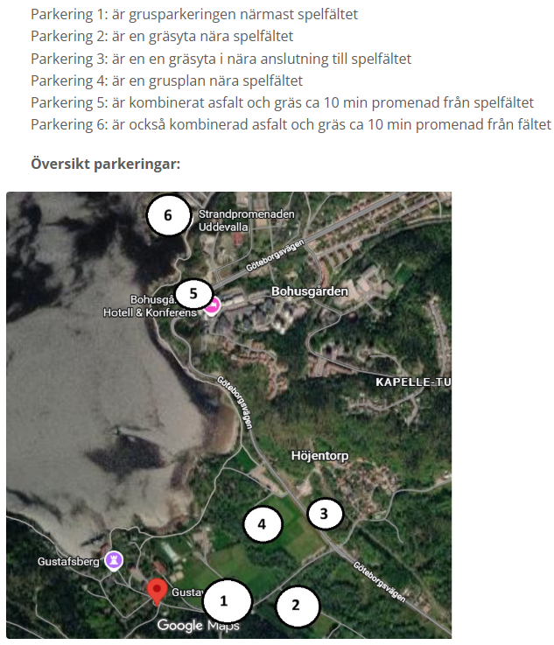
SPELSCHEMA. Lördag pojkar födda 2017 och söndag pojkar födda 2018.
P 2017
Dag | Tid | Match | Plan
Lördag | 10:00:00 | Warta 1 | 20
Lördag | 13:00:00 | Kviberg 2 | 21
Lördag | 14:00:00 | Warta 2 | 23
Lördag | 15:30:00 | Stenungssund | 22
Lördag | 17:30:00 | Kropps 3 | 24

P 2018
Söndag | 9:00:00 | Kropps 1 | 17
Söndag | 12:00:00 | Sävehof Ö1 | 20
Söndag | 13:00:00 | Warta Tolered Svart | 23
Söndag | 15:00:00 | Sävehof V2 | 23
Söndag | 16:30:00 | Kropps 2 | 24
Söndag | 18:00:00 | Sävehof Ö2 | 25

Spelschemat kan komma att ändras men vi håller koll och informerar om något skulle ändras.
SAMLING
Lördag. Samling 09:30 vid plan 20.
Söndag. Samling 08:30 vid plan 17.

Vi kommer inte göra något körschema. Alla ansvarar själva för transport till och från Uddevalla
MAT
Alla har med egen matsäck och ordentligt med dricka och energi att fylla på med under dagen.
Det går även att köpa mat och dryck på spelområdet
PARKERING
Finns flera parkeringar i anslutning till spelområdet. Se kartor till höger
Länk. https://junicupen.se/parkering
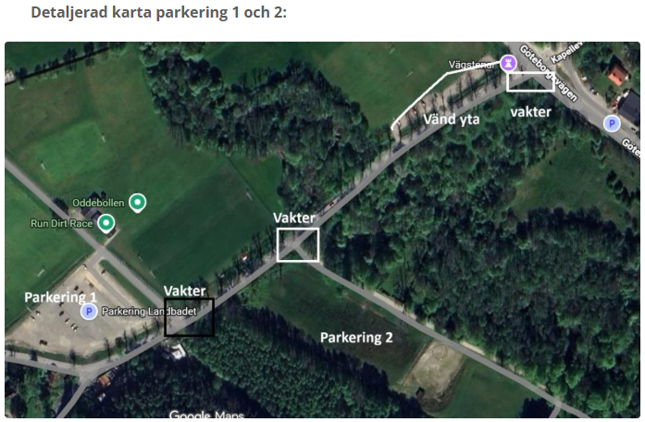
PACKLISTA
Matchkläder. OBS kom ombytta och klara
Träningsoverall och extra t-shirt mellan matcherna
Skor. (Gärna även fotbollsskor då vi spelar på gräs)
Vattenflaska
Solsmörja, regnkläder, keps mm utifrån vädret.

MEDINA
Konsert i Agnebergshallen. Start 19:30 på lördag kväll
Det finns möjlighet att duscha i Agnebergshallens omklädningsrum eller på Gustavsberg.
Alla ansvarar själva för biljettbokning och transport till Agnebergshallen samt hem till Lysekil på kvällen om man vill gå.

